Page1
 |  |  | 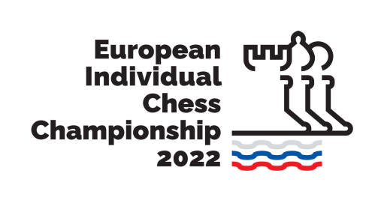
European Individual Chess Championship 2022, 26 March - 7 April 2022, Brežice, Terme Čatež |  |  |  |  |  |  |  |  |  | Данные только для ОО "БФШ"
№ | Surname | Name | Title | FIDE Rating | FIDE ID | Federation | Duty | Passport No | Date of birth | тел. для связи | e-mail
 | Фамилия как в ФИДЕ для игроков или как в паспорте для сопровождающих | Имя как в ФИДЕ или как в паспорт для сопровождающих | GM IM FM WGM WIM WFM |  |  |  | Player Acc Person Coach |  | День-месяц-год
1
2
3
4
5
6
7
8
9
10
11
12

Пожалуйста заполните таблицу регистрации и отправьте в ОО "БФШ" до 19 февраля 2022 г. на email: blr_chess@tut.by
E-mail:
blr_chess@tut.by

